Graph
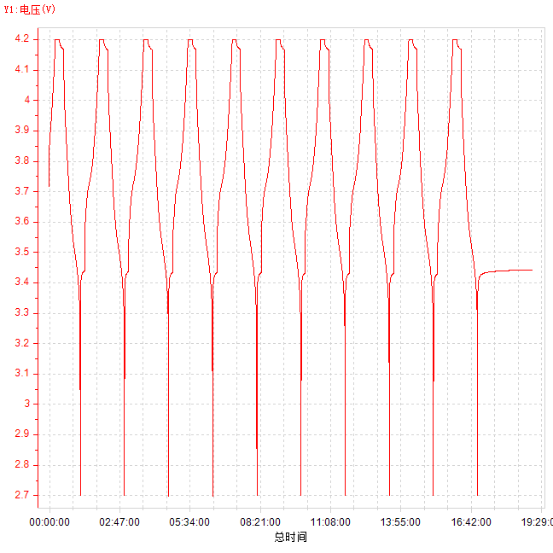
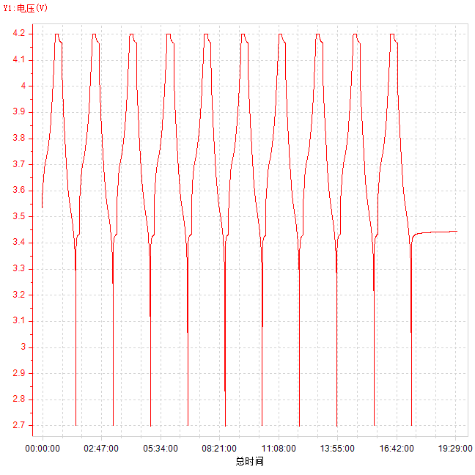
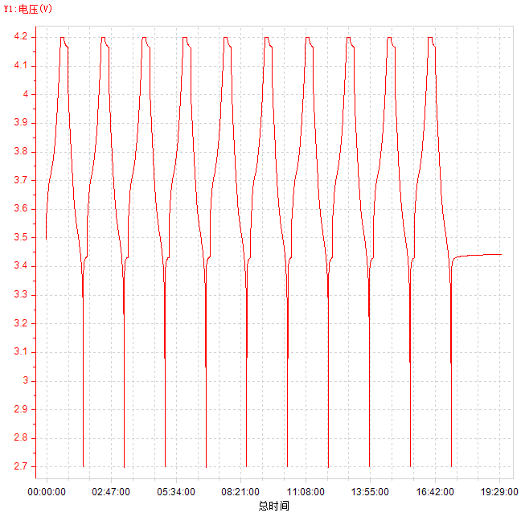
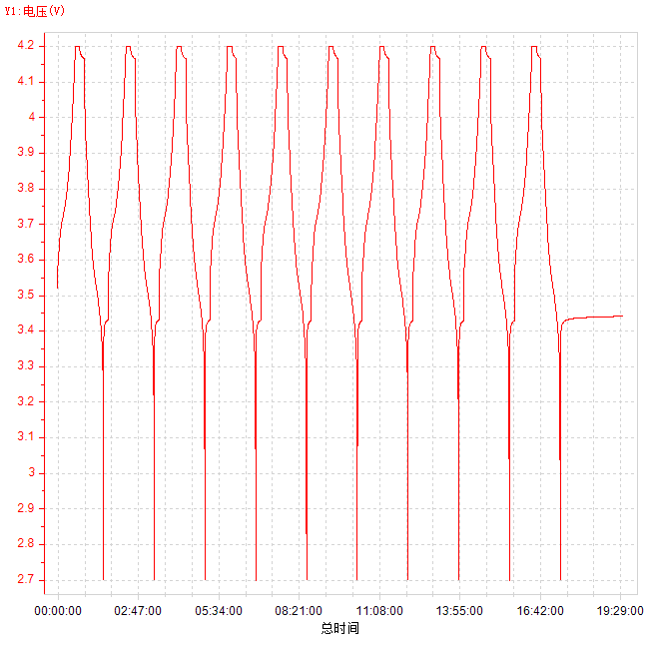
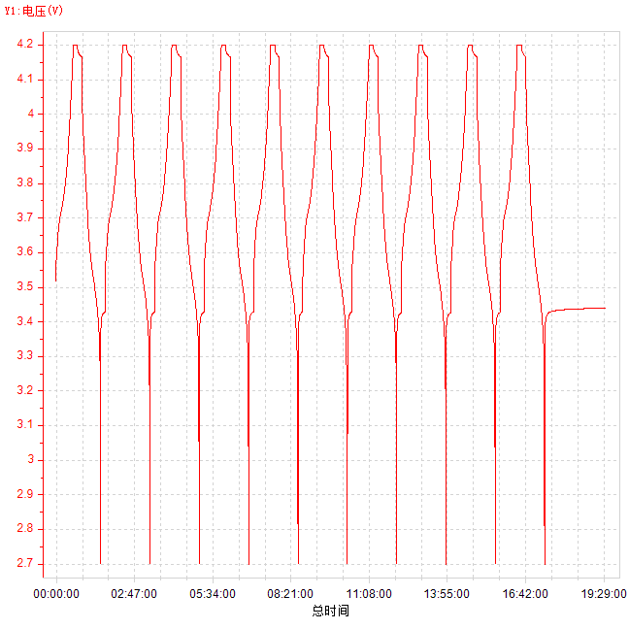
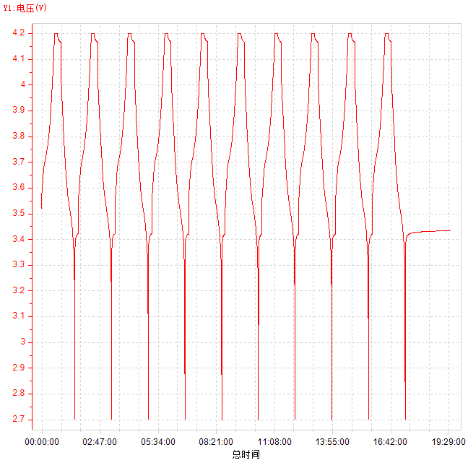
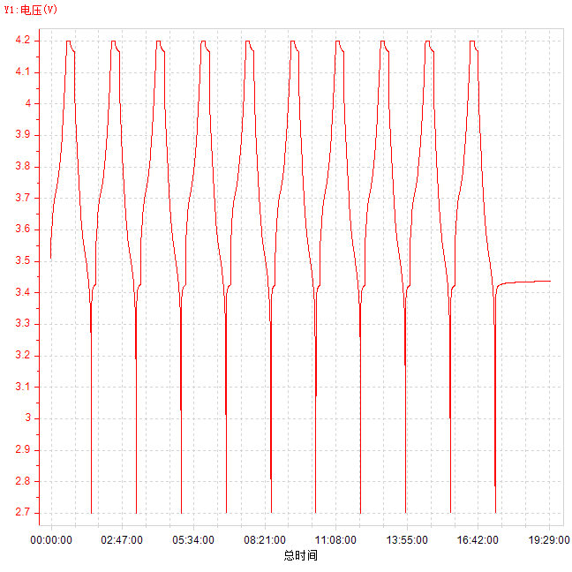
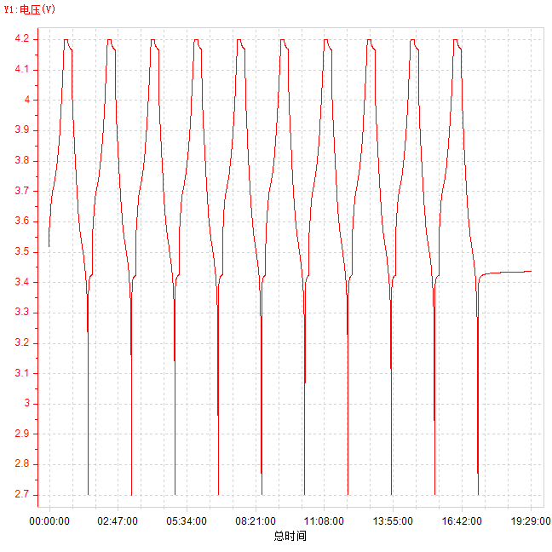
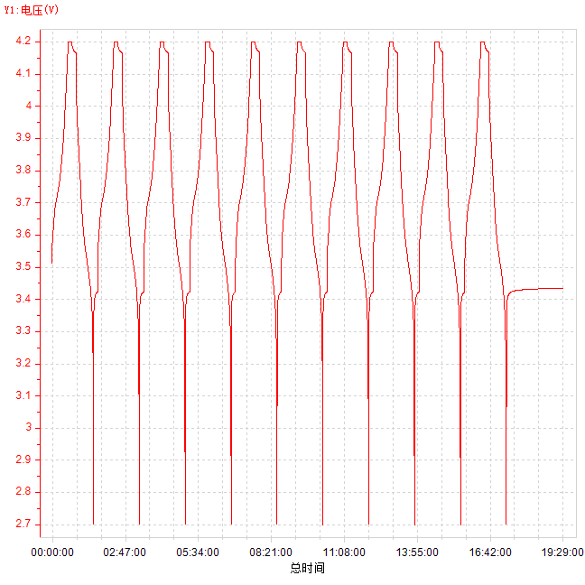
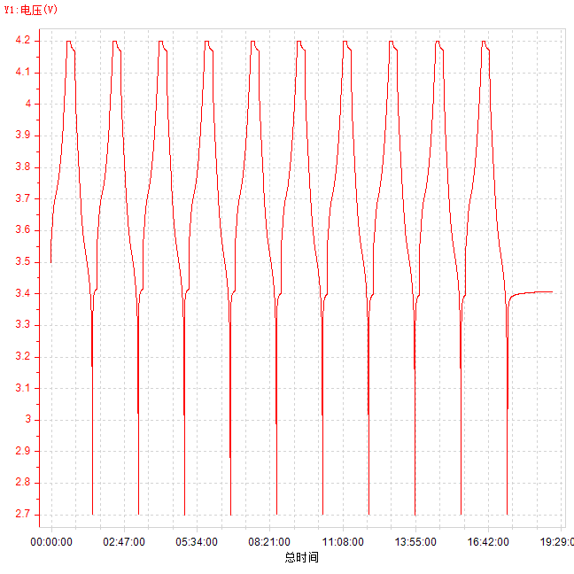
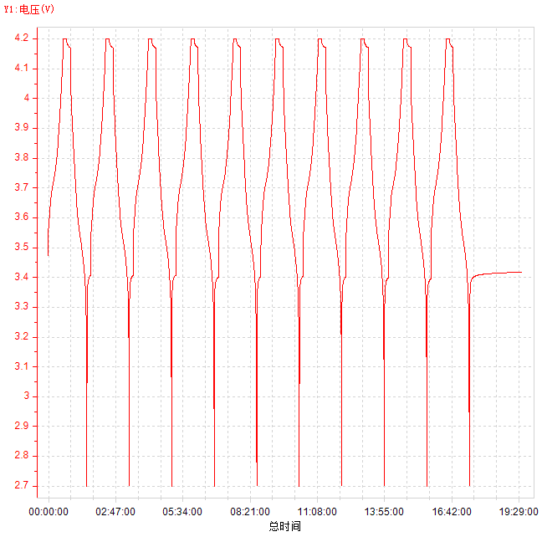
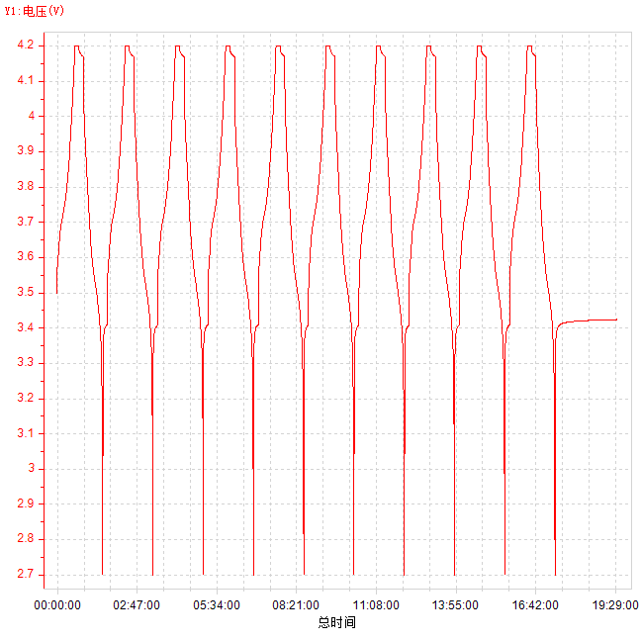
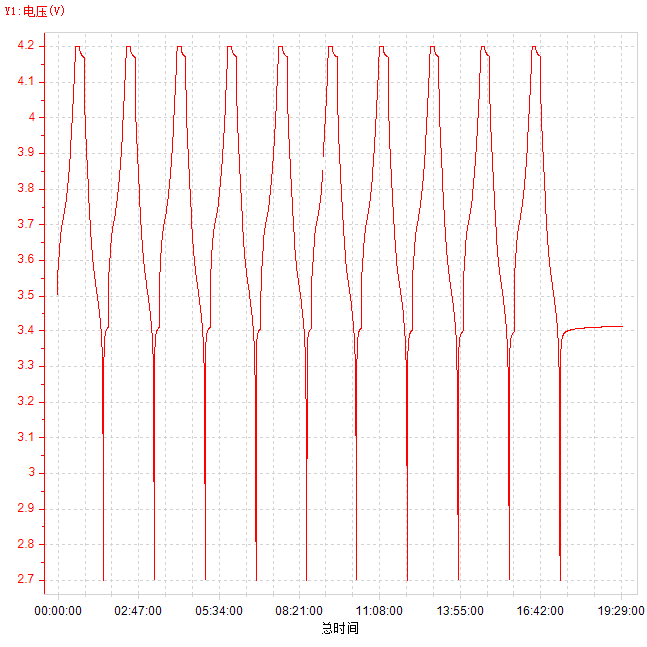
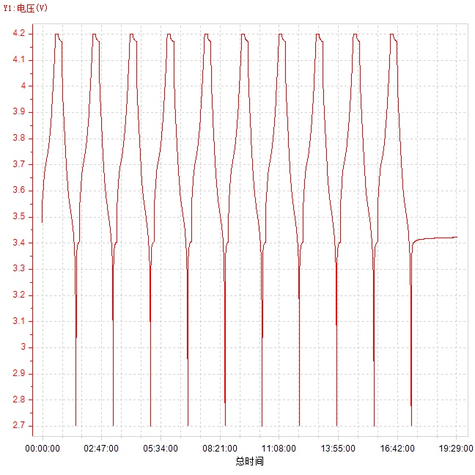
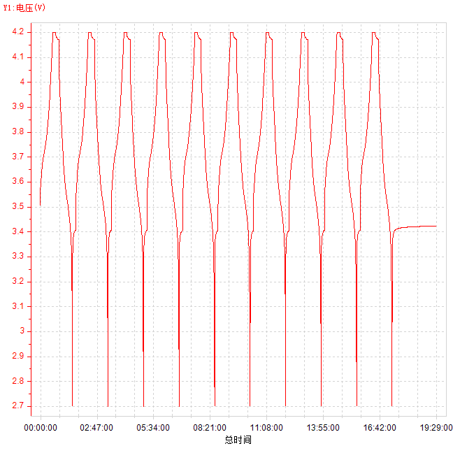
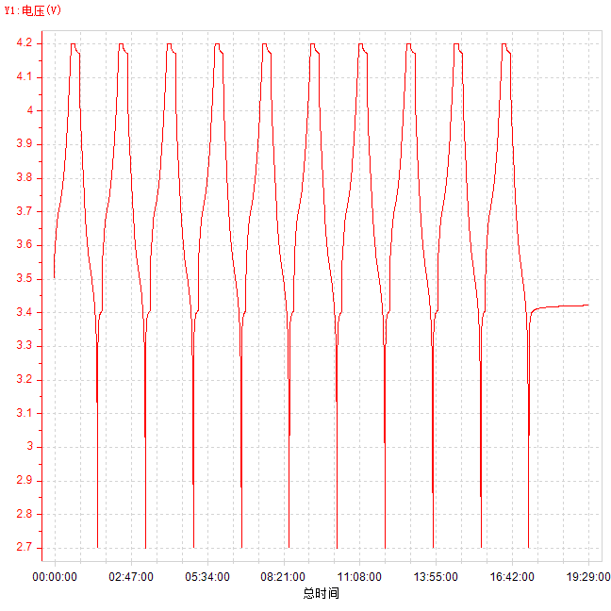
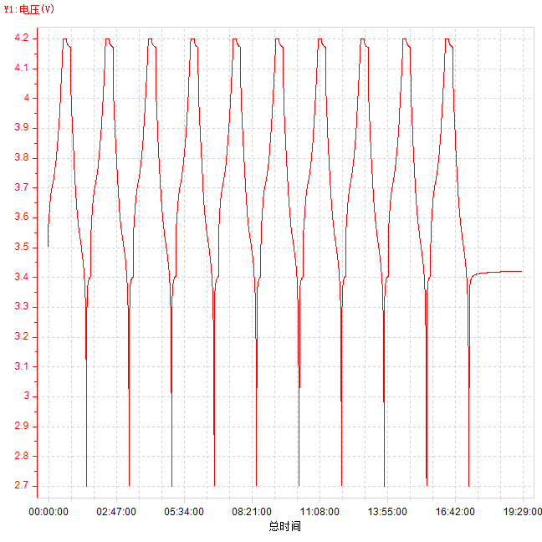
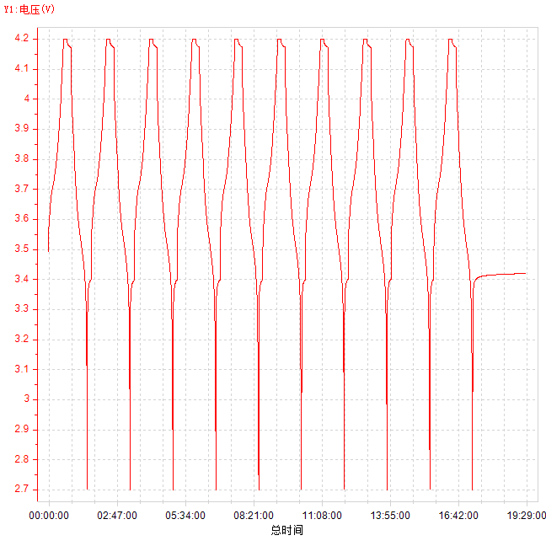
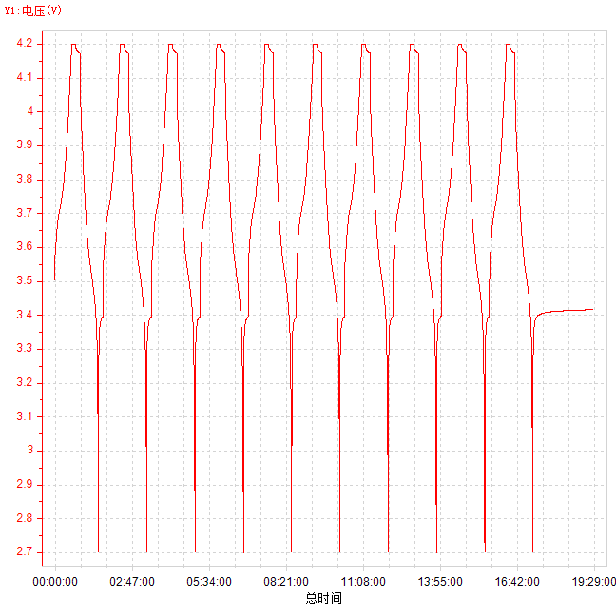
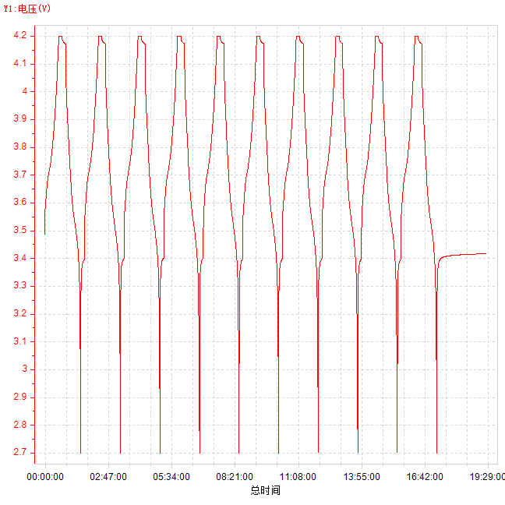
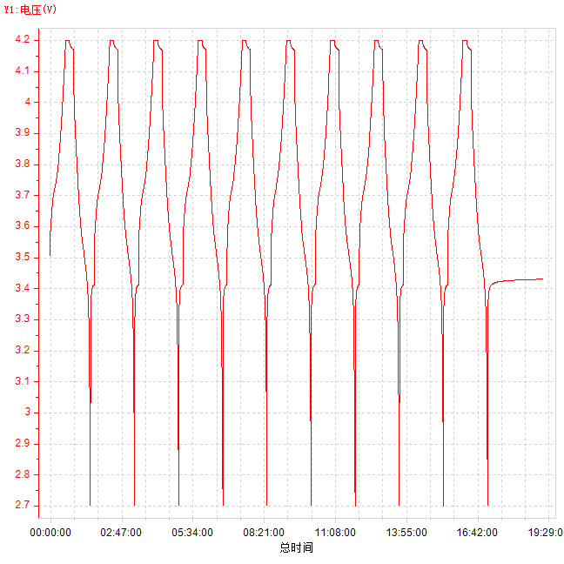
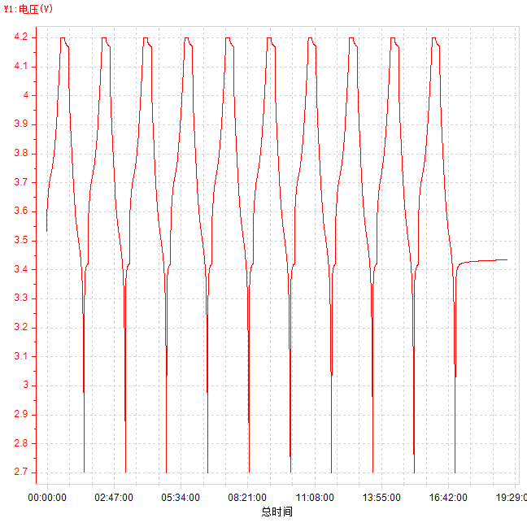
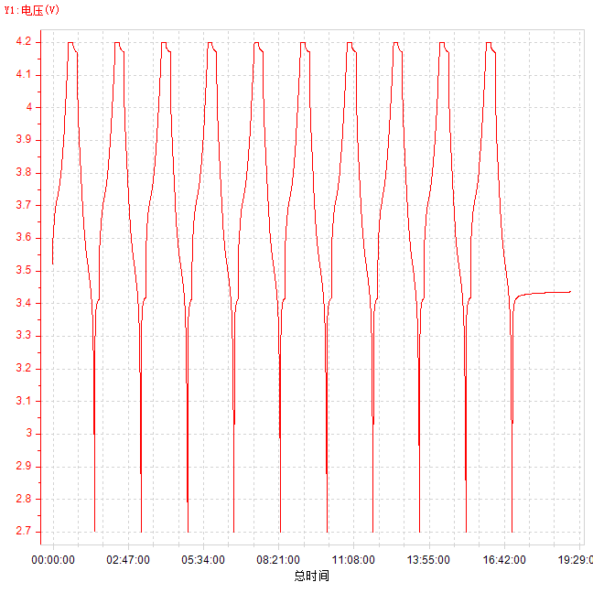
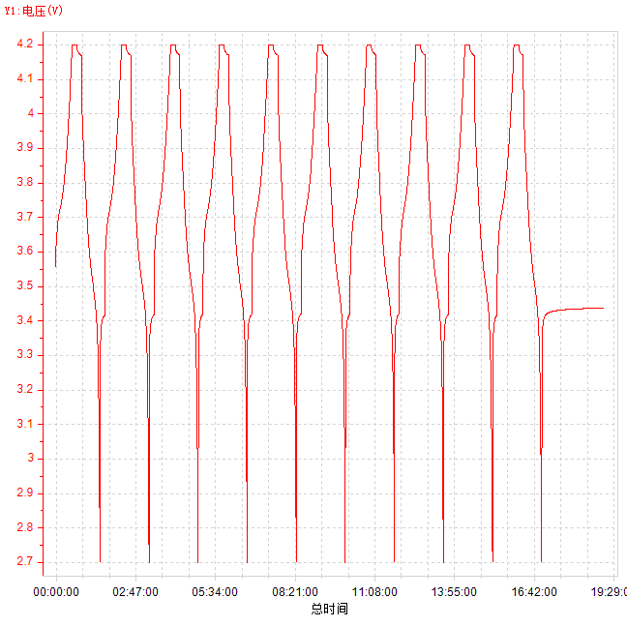
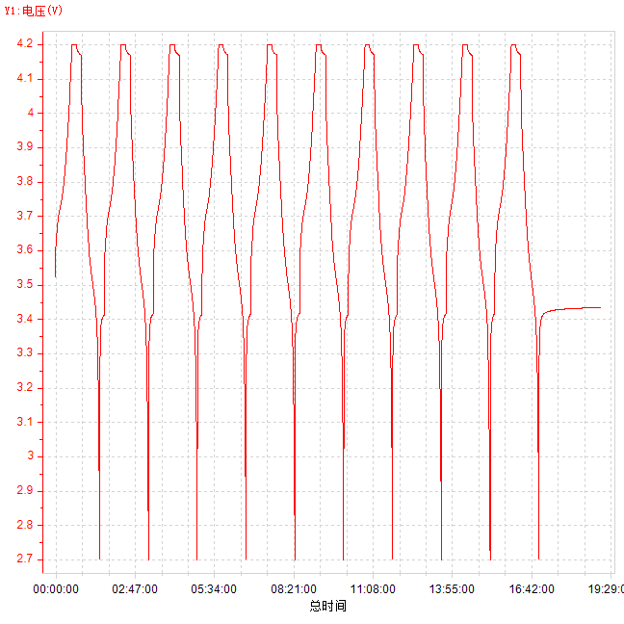
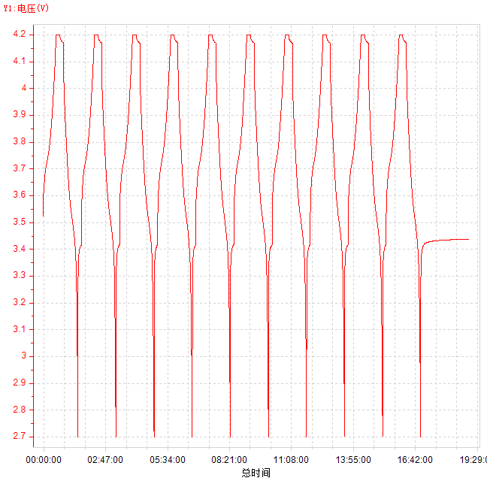
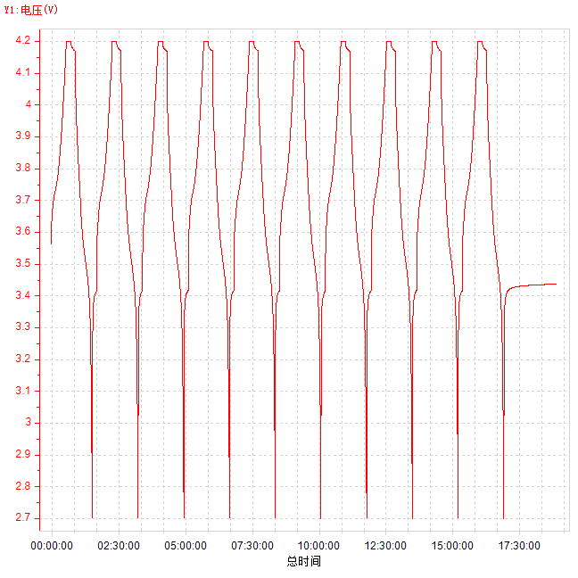
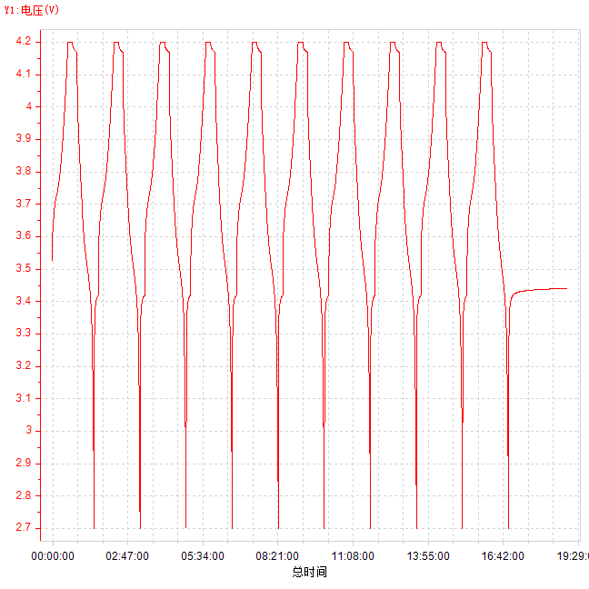
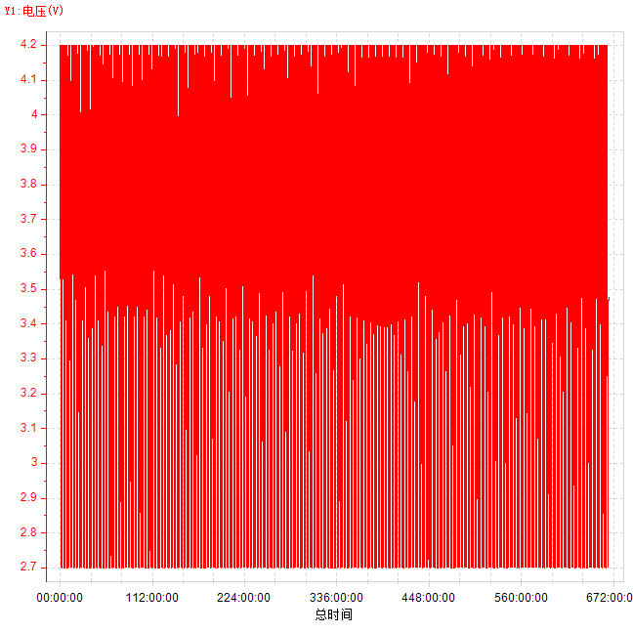
CCCV 3.0A-1 1-10.ndax | CCCV 3.0A-1 11-20.ndax | CCCV 3.0A-1 21-30.ndax | CCCV 3.0A-1 31-40.ndax | CCCV 3.0A-1 41-50.ndax | CCCV 3.0A-1 51-60.ndax | CCCV 3.0A-1 61-70.ndax | CCCV 3.0A-1 71-80.ndax | CCCV 3.0A-1 81-90.ndax | CCCV 3.0A-1 91-100.ndax | CCCV 3.0A-1 101-110.ndax | CCCV 3.0A-1 111-120.ndax | CCCV 3.0A-1 121-130.ndax | CCCV 3.0A-1 131-140.ndax | CCCV 3.0A-1 141-150.ndax | CCCV 3.0A-1 151-160.ndax | CCCV 3.0A-1 161-170.ndax | CCCV 3.0A-1 171-180.ndax | CCCV 3.0A-1 181-190.ndax | CCCV 3.0A-1 191-200.ndax | CCCV 3.0A-1 201-210.ndax | CCCV 3.0A-1 221-230.ndax | CCCV 3.0A-1 231-240.ndax | CCCV 3.0A-1 241-250.ndax | CCCV 3.0A-1 251-260.ndax | CCCV 3.0A-1 261-270.ndax
总时间-电压 | 总时间-电压 | 总时间-电压 | 总时间-电压 | 总时间-电压 | 总时间-电压 | 总时间-电压 | 总时间-电压 | 总时间-电压 | 总时间-电压 | 总时间-电压 | 总时间-电压 | 总时间-电压 | 总时间-电压 | 总时间-电压 | 总时间-电压 | 总时间-电压 | 总时间-电压 | 总时间-电压 | 总时间-电压 | 总时间-电压 | 总时间-电压 | 总时间-电压 | 总时间-电压 | 总时间-电压 | 总时间-电压

